Sheet3
Ni | Re | Co | Al | W | Mo | Cr | Ta | Mass | Moles
67.4 | 10.6 | 4.9 | 3.8 | 6.8 | 0.6 | 3.1 | 2.8 | 28.919 | 0.44753
68.5 | 1.1 | 5.8 | 8.5 | 3 | 1 | 1.3 | 10.9
71.1 | 1.5 | 3.1 | 8 | 3.8 | 1.6 | 1.4 | 9.5
71.4 | 1.4 | 3 | 8 | 7.6 | 4 | 4.2 | 2
71.7 | 1.3 | 2.6 | 7.8 | 3.5 | 1.5 | 1.3 | 1
59.5 | 8.4 | 9 | 3.5 | 8.2 | 4.5 | 4.4 | 2.5
6.2 | 49.9 | 3.3 | 0.01 | 34.3 | 4.5 | 1.5 | 2.2
70.9 | 1.4 | 3.1 | 7.9 | 3.6 | 2.1 | 1.4 | 9.6

Ni | Re | Co | Al | W | Mo | Cr | Ta | Mass
0.674 | 0.106 | 0.049 | 0.038 | 0.068 | 0.006 | 0.031 | 0.028 | 28.919

19.491406 | 3.065414 | 1.417031 | 1.098922 | 1.966492 | 0.173514 | 0.896489 | 0.809732

19.491406 | 3.065414 | 1.417031 | 1.098922 | 1.966492 | 0.173514 | 0.896489 | 0.809732

56.89 | 186.2 | 58.93 | 26.98 | 183.8 | 95.94 | 52 | 180.9

 |  | γ' |  | γ
19.491406 | 56.89 | 0.42588300229 | 0.55247 | 0.34261567938 | 0.44753 | 0.77087082065 | 0 | 0.76557030675 | -0.2 | 0 | -0.15311406135
3.065414 | 186.2 | 0.0036094522019 | 0.55247 | 0.01646301826 | 0.44753 | 0.0065332999112 | 2.6 | 0.036786401492 | 4.7 | 0.016986579769 | 0.17289608701
1.417031 | 58.93 | 0.007983302223 | 0.55247 | 0.024046003733 | 0.44753 | 0.014450200414 | 0 | 0.053730484511 | 0.25 | 0 | 0.013432621128
1.098922 | 26.98 | 0.09092260934 | 0.55247 | 0.040730985915 | 0.44753 | 0.16457474495 | 0 | 0.091012861519 | 0 | 0 | 0
1.966492 | 183.8 | 0.0063990206746 | 0.55247 | 0.010699085963 | 0.44753 | 0.01158256679 | 2.6 | 0.023906969283 | 4.5 | 0.030114673655 | 0.10758136177
0.173514 | 95.94 | 0.00070052115906 | 0.55247 | 0.0018085678549 | 0.44753 | 0.0012679804497 | 1.9 | 0.0040412214933 | 5 | 0.0024091628545 | 0.020206107467
0.896489 | 52 | 0.0071085384615 | 0.55247 | 0.017240173077 | 0.44753 | 0.012866831614 | 0 | 0.038522943885 | 1.1 | 0 | 0.042375238274
0.809732 | 180.9 | 0.023034250967 | 0.55247 | 0.0044761304588 | 0.44753 | 0.041693215862 | 5.1 | 0.010001855649 | 7.3 | 0.2126354009 | 0.073013546241
 |  |  |  |  |  |  |  |  |  | 0.26214581718 | 0.27639090054 | -0.014245083369
 |  |  |  |  |  | 0.77087082065 |  |  |  |  |  | -1.4245083369E-06 | -0.01
 |  |  |  |  |  | 0.0065332999112 |  |  |  |  |  | -0.01 | 7.12
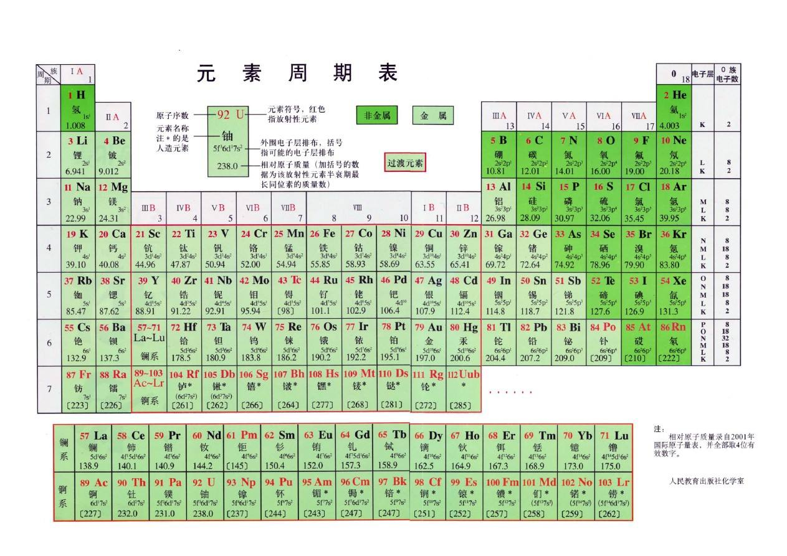
 |  |  |  |  |  | 0.014450200414 |  |  |  |  |  | -0.001404494382
 |  |  |  |  |  | 0.16457474495
 |  |  |  |  |  | 0.01158256679
 |  |  |  |  |  | 0.0012679804497
 |  |  |  |  |  | 0.012866831614
 |  |  |  |  |  | 0.041693215862

